画面遷移図
画面遷移図 |  |  | サブシステムID | サブシステム名 |  | 機能ID | 機能名 | 作成
 |  |  | 0 | FAサイト機能 |  | CMS2-3-10-1 | デジタルアセット検索結果(技術資料)メイン | 改定

FAトップ

ダウンロードトップ
 |  | ヘッダーの「ダウンロード」リンククリック |  | ヘッダーの「ダウンロード」にカーソルを当てる
 |  |  |  | 製品カテゴリを選択
 |  |  |  | 製品名を選択
 |  |  |  | 「技術資料」リンククリック

 | 製品名を選択し、「技術資料」リンククリック

デジタルアセット検索結果(技術資料)
 |  |  |  |  | デジタルアセット検索機能にて検索実行

デジタルアセット検索結果(カタログ)

デジタルアセット検索結果(マニュアル)

デジタルアセット検索結果(外形図・CAD)

デジタルアセット検索結果(ソフトウェア)

デジタルアセット検索結果(サンプルライブラリ)

オーバービュー
オーバービュー |  |  | サブシステムID |  | サブシステム名 | 機能ID |  |  |  | 機能名 |  | 作成
 |  |  | 0 |  | FAサイト機能 | CMS2-3-10-1 |  |  |  | デジタルアセット検索結果(技術資料)メイン |  | 改定

機能目的

 | 検索結果画面で指定された製品のカタログ・マニュアル以外の資料分類(新製品ニュース、テクニカルニュース、セールスとサービス、特性曲線データ、テクニカルシート、テストレポート、その他のPDF情報)の |  |  |  |  |  |  |  |  |  |  |  | Ver.2.55 削除 No.37、No.38
 | 資料番号を製品DBから抽出し、資料分類と資料番号を元にドキュメントDBから抽出した、資料分類ごとに画面に表示します。 |  |  |  |  |  |  |  |  |  |  |  | Ver.2.55 削除 No.37
 | FA-PIMから連携された製品のデジタルアセット情報のうち、資料分類「テクニカルニュース／セールスとサービス／特性曲線データ／テクニカルシート／テストレポート／技術資料」を |  |  |  |  |  |  |  |  |  |  |  | Ver.2.55 修正 No.37
 | 資料カテゴリ「技術資料」として、機種毎（または仮想分類毎）に技術資料PDF情報を一覧表示する。 |  |  |  |  |  |  |  |  |  |  |  | Ver.2.55 修正 No.37

機能概要

 | 製品DBから抽出した各資料分類(新製品ニュース、テクニカルニュース、セールスとサービス、特性曲線データ、テクニカルシート、テストレポート、その他のPDF情報)データ表示 |  |  |  |  |  |  |  |  |  |  |  | Ver.2.55 削除 No.37、No.38
 | ドキュメントDBの検索及び抽出データの表示 |  |  |  |  |  |  |  |  |  |  |  | Ver.2.55 削除 No.37
 | 社内プレビュー（登録中データを識別して表示） |  |  |  |  |  |  |  |  |  |  |  | Ver.2.55 削除 No.37

 | ・技術資料のPDFファイル、e-manual、ZIPファイル（特性曲線データ）のダウンロード |  |  |  |  |  |  |  |  |  |  |  | Ver.2.55 修正 No.37
 | 言語の選択 |  |  |  |  |  |  |  |  |  |  |  | Ver.2.55 修正 No.37
 | 対応する外国語版ドキュメントの表示 |  |  |  |  |  |  |  |  |  |  |  | Ver.2.55 修正 No.37
 | NEWマーク表示 |  |  |  |  |  |  |  |  |  |  |  | Ver.2.55 修正 No.37
 | 分類表示 |  |  |  |  |  |  |  |  |  |  |  | Ver.2.55 修正 No.37
 | タイトルや資料番号での検索 |  |  |  |  |  |  |  |  |  |  |  | Ver.2.55 修正 No.37
 | ページ内リンク |  |  |  |  |  |  |  |  |  |  |  | Ver.2.55 修正 No.37

前提／特記事項

 | リクエストはGETで受ける。これは現行FAサイトの仕様踏襲のため。

アクセスデータ
No |  | 物理名 |  | 論理名 |  |  | I | O | 種別 |  | 備考
1
2
3
4
5
6
7
8
9
10
11
12
13
14
15
外部インタフェース
No |  | クラス名 |  | 機能名 |  |  |  |  |  |  | 備考
1
外部システムの機能を呼び出している場合に記入
2
3
4
5

画面レイアウト
画面レイアウト |  |  | サブシステムID | サブシステム名 | 機能ID | 機能名 | 作成
 |  |  | 0 | FAサイト機能 | CMS2-3-10-1 | デジタルアセット検索結果(技術資料)メイン | 改定 | 2020-05-20 | SCSK木野戸

画面の概要 |  |  | 資料分類「テクニカルニュース／セールスとサービス／特性曲線データ／テクニカルシート／テストレポート」のデジタルアセットを資料カテゴリ「技術資料」として、機種毎（または仮想分類毎）に技術資料PDF情報を一覧表示する。技術資料のリンクをクリックすることで、PDFファイル、e-manualがダウンロード可能。技術資料を種別やシリーズに分類することで、分類での絞り込みが可能。表示順は発行年月日（改定がある場合は改定年月日）の降順。（発行年月日が同一の場合は番号の降順）。並び替えの機能はなし。 資料検索の場合は該当資料を全件表示し、キーワード検索の場合は該当資料の上位100件のみを表示する。 検索結果に対して他ページ（お知らせなど）からURL#資料番号でリンク設定した際には、該当情報の箇所にページ内リンクします。 |  |  |  |  |  |  |  |  |  | v2.48 eマニュアル対応対象資料分類制限の記載を削除

用途

 | 【通常のドキュメント一覧】

48
47

1

2

3

4
5

6
7
8
9
10
11

12
 |  |  |  |  |  |  |  |  |  |  | Ver.2.55 修正 No.17
13

14

15

16

17

18

19

20

21
27
29

52
22
23
49
24
50
25
51
26

33、34

31
35
 |  |  |  |  |  |  |  |  |  |  | Ver.2.55 修正 No.18
 |  |  |  |  |  |  |  |  |  |  | （適応機種）対応する製品形名、対応する機種・シリーズ名

28
30
 |  | Ver.3.37 修正 |  |  |  |  |  |  |  |  | Ver.2.55 修正 No.--
 |  |  |  |  |  |  |  |  |  |  | 補足・説明
32

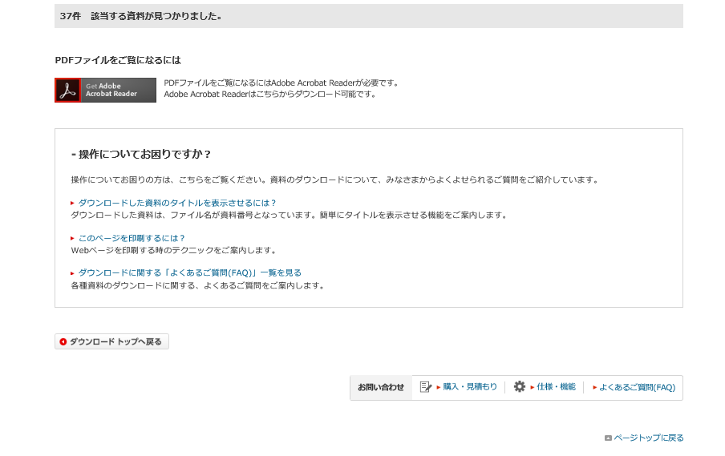
19

53
36

37

2

38
39
40

41

19
 | 【キーワード検索（検索結果が101件以上の場合の検索件数表示）】 |  |  |  |  |  |  |  |  | Ver.3.57追加 #812
 |  |  |  |  |  |  |  |  |  | Ver.3.57追加 #812
 |  |  |  |  |  |  |  |  |  | Ver.3.57追加 #812
 |  |  |  |  |  |  |  |  |  | Ver.3.57追加 #812
 |  |  |  |  |  |  |  |  |  | Ver.3.57追加 #812

 | 【キーワード検索（検索結果なし）】

検索結果ありと同じ。
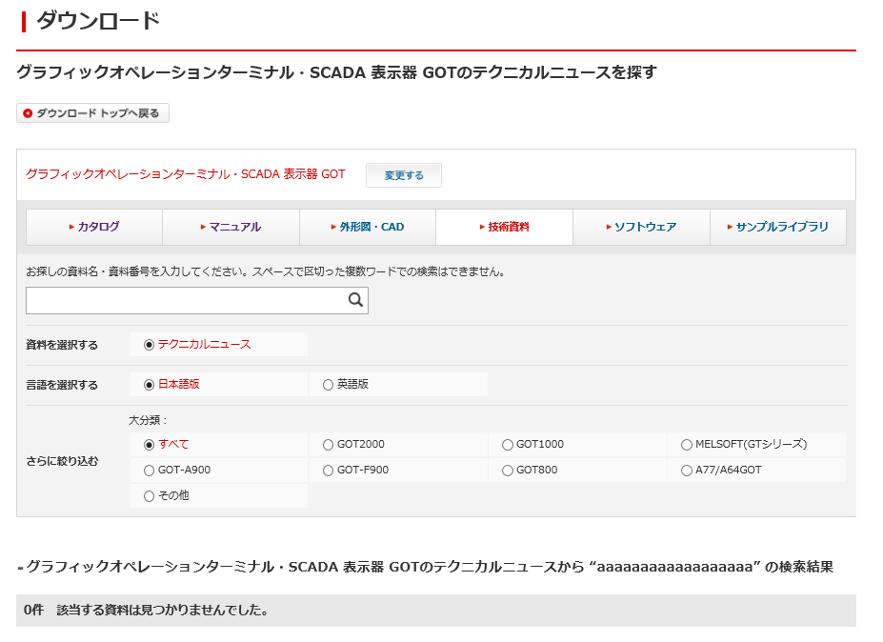
条件の絞りこみ＋キーワード入力で検索した結果が0件となった場合、それまで絞り込んだ検索条件はブラウザ上に残す。

aaaaaaaaaaaaaaaaaaaaaaaaaa

42

19

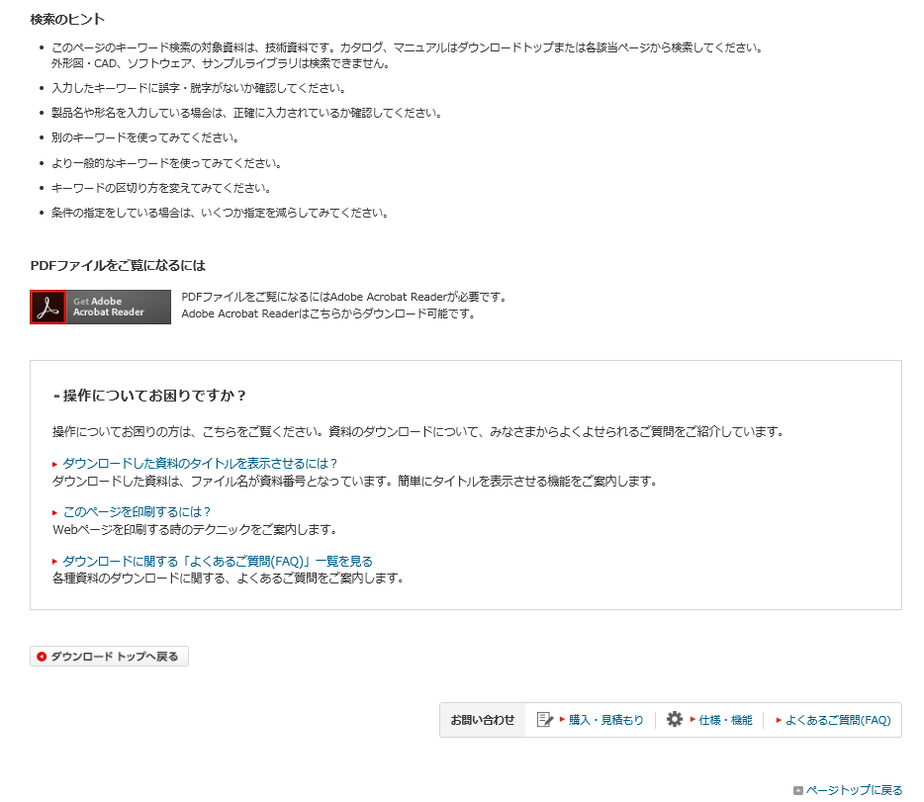
43

検索結果ありと同じ。

 | 【機種選択クリック時のモーダルウインドウ】
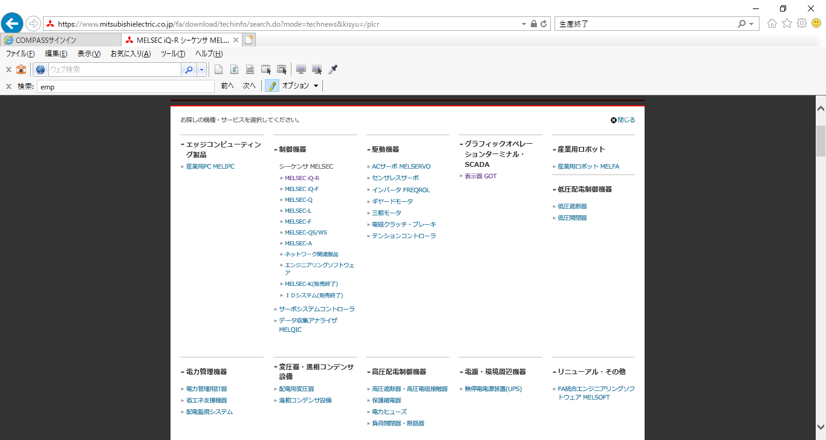
44

45

46

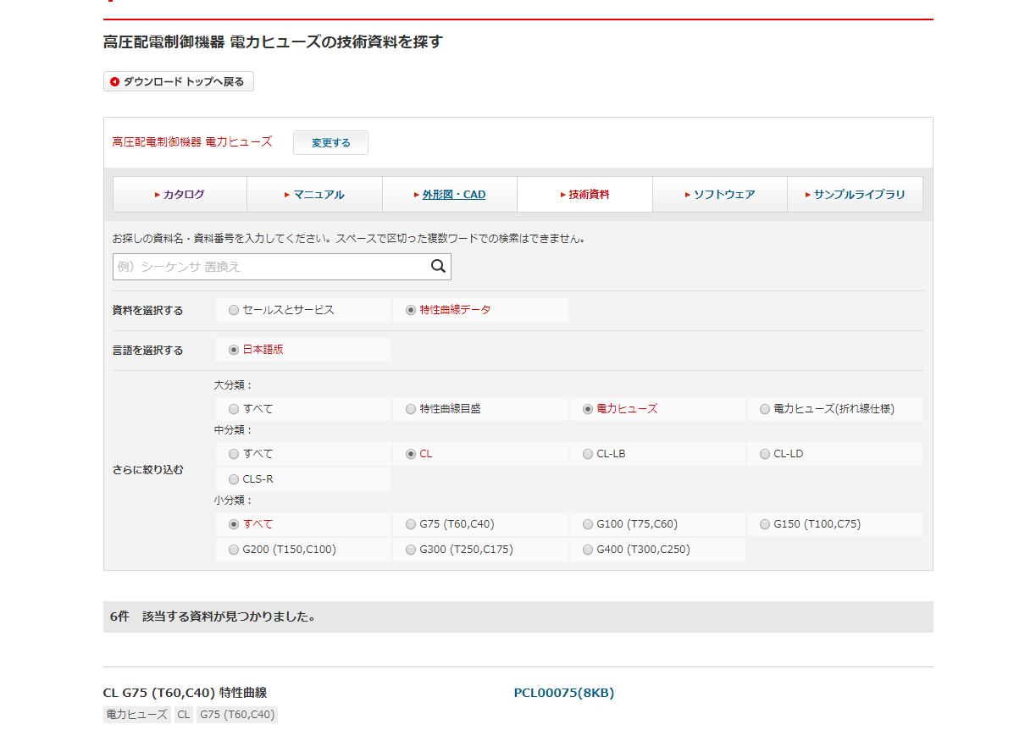

特性曲線はPDFでなくZIPが登録される。
（データはPDFファイル情報に格納する）
PDFアイコンは表示しない。

29

31
eマニュアルGL G75（0.75MB)
 |  |  |  |  |  |  |  |  |  |  |  | v2.48 追加
32
eマニュアルファイル(EMPF)G75 （1.2MB)
 |  |  |  |  |  |  |  |  |  |  |  | v2.48 追加
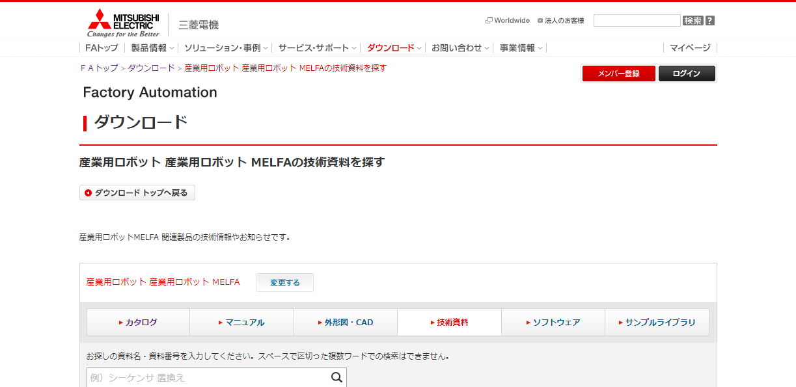

3

入出力仕様
入出力仕様 |  | サブシステムID |  | サブシステム名 |  | 機能ID | 機能名 | 作成
 |  | 0 |  | FAサイト機能 |  | CMS2-3-10-1 | デジタルアセット検索結果(技術資料)メイン | 改定

仕様No. |  | 1
タイミング |  | 他画面からのアクセス（初期表示）
用途 |  | 初期表示
アクション（呼び出し対象） |  | /fa/download/techinfo/search.do
入力
No | 項目名 |  | 情報元 |  | 説明／設定内容
1 | mode |  | リクエストパラメータ |  | "technews"固定
2 | kisyu |  | リクエストパラメータ |  | 表示対象の機種パス
3
出力
No | 項目名 |  | 情報元 |  | 説明／設定内容
画面編集要領参照
1
2
3

仕様No. |  | 2
タイミング |  | 絞込み/表示順変更/キーワード検索
用途 |  | 絞込み一覧表示
アクション（呼び出し対象） |  | /fa/download/techinfo/search.do
入力
No | 項目名 |  | 情報元 |  | 説明／設定内容
1 | q |  | 前画面 |  | 入力キーワード
2 | mode |  | 前画面 |  | "technews"：テクニカルニュース／"curve"：特性曲線データ／"sales"：セールスとサービス
3 | kisyu |  | 前画面 |  | 選択した機種の略称
4 | kisyuid |  | 前画面 |  | 機種ID
5 | sort |  | 前画面 |  | "0"：一覧／"2"：新着順
6 | lang |  | 前画面 |  | 言語
7 | listView |  | 前画面 |  | "1"：通常の一覧／"2"：バックナンバー一覧
8 | category1 |  | 前画面 |  | 選択した大分類
9 | category2 |  | 前画面 |  | 選択した中分類
10 | category3 |  | 前画面 |  | 選択した小分類
11 | preview |  | 前画面 |  | "1"：プレビューフラグ |  |  |  | Ver.16.86 削除
11 | preview |  | 前画面 |  | プレビューパラメータの指定の有無・内容によらずにプレビューモードを制御するように修正（M_CODE_MSTのみで制御） |  |  |  | Ver.16.86 修正
出力
No | 項目名 |  | 情報元 |  | 説明／設定内容
画面編集要領参照
1
2
3

仕様No. |  | 3
タイミング |  | カタログタブクリック
用途 |  | カタログタブ画面遷移
アクション（呼び出し対象） |  | /fa/download/search.do
入力
No | 項目名 |  | 情報元 |  | 説明／設定内容
1
2
3
出力
No | 項目名 |  | 情報元 |  | 説明／設定内容
1 | mode |  | リクエストパラメータ |  | 必須、"catalog"固定
2 | kisyu |  | リクエストパラメータ |  | 選択済み機種の機種パス：パラメータ必須
3

仕様No. |  | 4
タイミング |  | マニュアルタブクリック
用途 |  | マニュアルタブ画面遷移
アクション（呼び出し対象） |  | /fa/download/search.do
入力
No | 項目名 |  | 情報元 |  | 説明／設定内容
1
2
3
出力
No | 項目名 |  | 情報元 |  | 説明／設定内容
1 | mode |  | リクエストパラメータ |  | 必須、"manual"固定
2 | kisyu |  | リクエストパラメータ |  | 選択済み機種の機種パス：パラメータ必須
3

仕様No. |  | 5
タイミング |  | 技術資料タブクリック
用途 |  | 技術資料タブ画面遷移
アクション（呼び出し対象） |  | /fa/download/techinfo/search.do
入力
No | 項目名 |  | 情報元 |  | 説明／設定内容
1
2
3
出力
No | 項目名 |  | 情報元 |  | 説明／設定内容
1 | mode |  | リクエストパラメータ |  | 必須、"technews"固定
2 | kisyu |  | リクエストパラメータ |  | 選択済み機種の機種パス：パラメータ必須
3

仕様No. |  | 6
タイミング |  | 外形図・CADタブクリック
用途 |  | 外形図・CADタブ画面遷移
アクション（呼び出し対象） |  | /fa/download/cad/search.do
入力
No | 項目名 |  | 情報元 |  | 説明／設定内容
1
2
3
出力
No | 項目名 |  | 情報元 |  | 説明／設定内容
1 | mode |  | リクエストパラメータ |  | 必須、"cad"固定
2 | kisyu |  | リクエストパラメータ |  | 選択済み機種の機種パス：パラメータ必須
3

仕様No. |  | 7
タイミング |  | ソフトウェアタブクリック
用途 |  | ソフトウェアタブ画面遷移
アクション（呼び出し対象） |  | /fa/download/software/search.do
入力
No | 項目名 |  | 情報元 |  | 説明／設定内容
1
2
3
出力
No | 項目名 |  | 情報元 |  | 説明／設定内容
1 | mode |  | リクエストパラメータ |  | 必須、"software"固定
2 | kisyu |  | リクエストパラメータ |  | 選択済み機種の機種パス：パラメータ必須
3

仕様No. |  | 8
タイミング |  | サンプルライブラリタブクリック
用途 |  | サンプルライブラリタブ画面遷移
アクション（呼び出し対象） |  | /fa/download/software/search.do
入力
No | 項目名 |  | 情報元 |  | 説明／設定内容
1
2
3
出力
No | 項目名 |  | 情報元 |  | 説明／設定内容
1 | mode |  | リクエストパラメータ |  | 必須、"lib"固定
2 | kisyu |  | リクエストパラメータ |  | 選択済み機種の機種パス：パラメータ必須
3

仕様No. |  | 9 |  |  |  |  |  |  | Ver.11.56 追加
タイミング |  | 資料分類が"technews"時のリダイレクト |  |  |  |  |  |  | Ver.11.56 追加
用途 |  | 技術資料ページへのリダイレクト処理 |  |  |  |  |  |  | Ver.11.56 追加
アクション（呼び出し対象） |  | /fa/download/techinfo/search.do |  |  |  |  |  |  | Ver.11.56 追加
入力 |  |  |  |  |  |  |  |  | Ver.11.56 追加
No | 項目名 |  | 情報元 |  | 説明／設定内容 |  |  |  | Ver.11.56 追加
1 |  |  |  |  |  |  |  |  | Ver.11.56 追加
2 |  |  |  |  |  |  |  |  | Ver.11.56 追加
3 |  |  |  |  |  |  |  |  | Ver.11.56 追加
出力 |  |  |  |  |  |  |  |  | Ver.11.56 追加
No | 項目名 |  | 情報元 |  | 説明／設定内容 |  |  |  | Ver.11.56 追加
1 | mode |  | リクエストパラメータ |  | CMS2-3-10-1_009.sql で取得した資料分類 |  |  |  | Ver.11.56 追加
2 | kisyu |  | リクエストパラメータ |  | 選択した機種の略称 |  |  |  | Ver.11.56 追加
3

テーブル参照要領
テーブル参照要領 |  |  | サブシステムID |  |  | サブシステム名 |  | 機能ID | 機能名 | 作成
 |  |  | 0 |  |  | FAサイト機能 |  | CMS2-3-10-1 | デジタルアセット検索結果(技術資料)メイン | 改定

別途SQLを作成
本設計書にはSQL-IDを記入
要領No. |  | 1 |  | アクセス種別
No | テーブルID |  |  | テーブル名 |  |  |  | 備考
1
2
3
4
参照条件

No | テーブル項目名 |  |  |  | 情報元 |  | 備考
1
2
3
4
5

要領No. |  | 2 |  | アクセス種別
No | テーブルID |  |  | テーブル名 |  |  |  | 備考
1
2
3
4
参照条件

No | テーブル項目名 |  |  |  | 情報元 |  | 備考
1
2
3
4
5

